Sheet1
Origin | X | -1028.02
 | Y | -213.74
 | Z | 0

MG37_LET |  |  |  |  |  |  |  |  |  |  |  | STEPS:
 |  |  | X | Y | Z |  |  |  | X | Y | Z | X | 10 | mm
Grid_1 | Row1 | V1 | 61.57 | 223.7 | 85.96 | Grid_2 | Row1 | V1 | 61.57 | 223.7 | 110.96 | Y | 25 | mm
 |  | V2 |  | 198.7 |  |  |  | V2 |  | 198.7 |  | Z | 25 | mm
 |  | V3 |  | 173.7 |  |  |  | V3 |  | 173.7
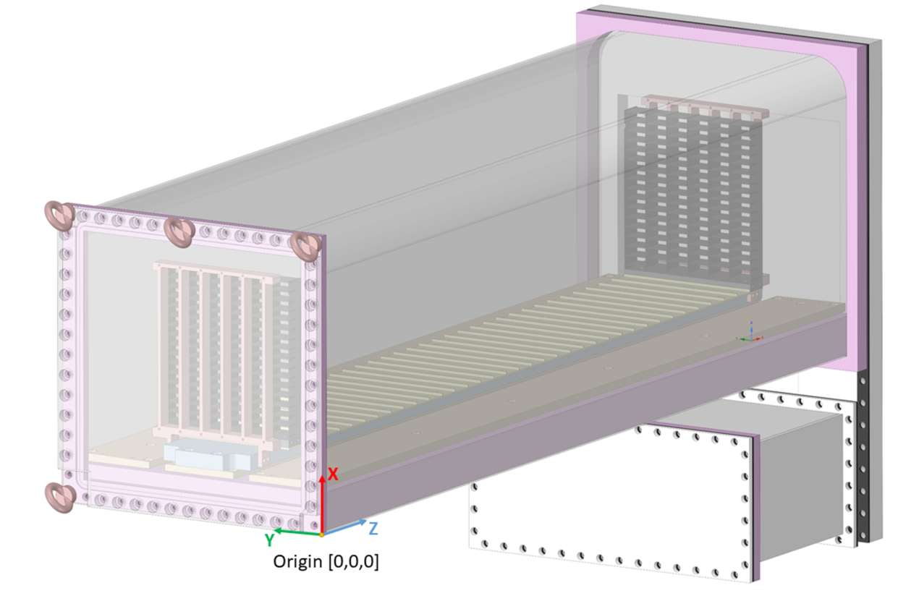
 |  | V4 |  | 148.7 |  |  |  | V4 |  | 148.7
 |  | V5 |  | 123.7 |  |  |  | V5 |  | 123.7
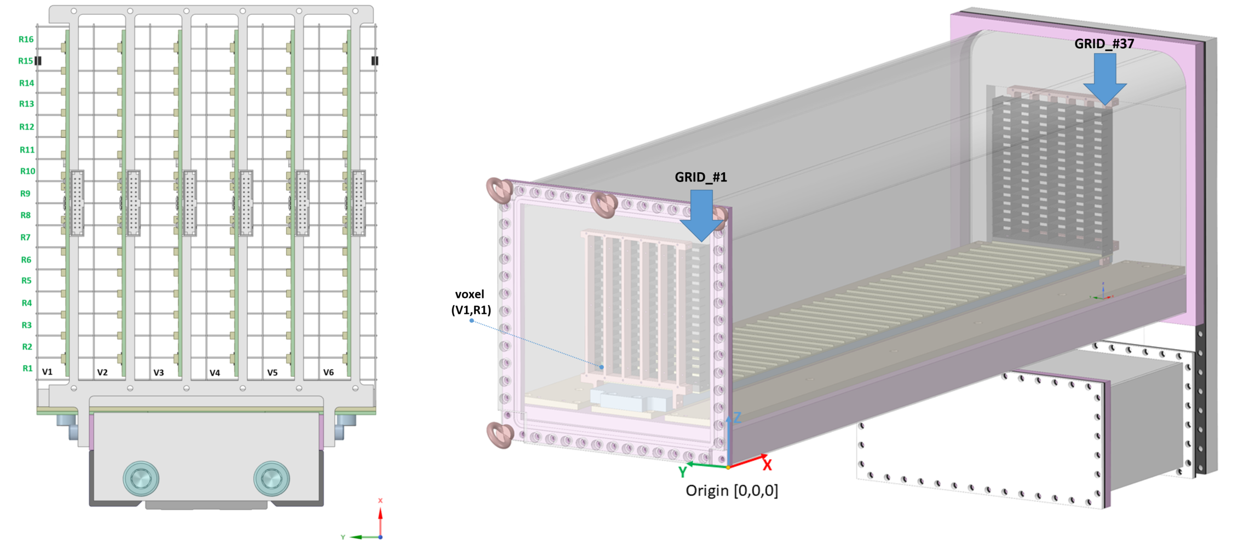
 |  | V6 |  | 98.7 |  |  |  | V6 |  | 98.7
 | Row2 | V1 | 71.57 | 223.7 |  |  | Row2 | V1 | 71.57 | 223.7
 |  | V2 |  | 198.7 |  |  |  | V2 |  | 198.7
 |  | V3 |  | 173.7 |  |  |  | V3 |  | 173.7
GRID_#37
 |  | V4 |  | 148.7 |  |  |  | V4 |  | 148.7
 |  | V5 |  | 123.7 |  |  |  | V5 |  | 123.7
 |  | V6 |  | 98.7 |  |  |  | V6 |  | 98.7
 | Row3 | V1 | 81.57 | 223.7 |  |  | Row3 | V1 | 81.57 | 223.7
 |  | V2 |  | 198.7 |  |  |  | V2 |  | 198.7
 |  | V3 |  | 173.7 |  |  |  | V3 |  | 173.7
 |  | V4 |  | 148.7 |  |  |  | V4 |  | 148.7
 |  | V5 |  | 123.7 |  |  |  | V5 |  | 123.7
 |  | V6 |  | 98.7 |  |  |  | V6 |  | 98.7
 | Row4 | V1 | 91.57 | 223.7 |  |  | Row4 | V1 | 91.57 | 223.7
 |  | V2 |  | 198.7 |  |  |  | V2 |  | 198.7
 |  | V3 |  | 173.7 |  |  |  | V3 |  | 173.7
 |  | V4 |  | 148.7 |  |  |  | V4 |  | 148.7
 |  | V5 |  | 123.7 |  |  |  | V5 |  | 123.7
 |  | V6 |  | 98.7 |  |  |  | V6 |  | 98.7
 | Row5 | V1 | 101.57 | 223.7 |  |  | Row5 | V1 | 101.57 | 223.7
 |  | V2 |  | 198.7 |  |  |  | V2 |  | 198.7
GRID_#1
 |  | V3 |  | 173.7 |  |  |  | V3 |  | 173.7
 |  | V4 |  | 148.7 |  |  |  | V4 |  | 148.7
 |  | V5 |  | 123.7 |  |  |  | V5 |  | 123.7
 |  | V6 |  | 98.7 |  |  |  | V6 |  | 98.7
 | Row6 | V1 | 111.57 | 223.7 |  |  | Row6 | V1 | 111.57 | 223.7
 |  | V2 |  | 198.7 |  |  |  | V2 |  | 198.7
 |  | V3 |  | 173.7 |  |  |  | V3 |  | 173.7
 |  | V4 |  | 148.7 |  |  |  | V4 |  | 148.7
 |  | V5 |  | 123.7 |  |  |  | V5 |  | 123.7
 |  | V6 |  | 98.7 |  |  |  | V6 |  | 98.7
 | Row7 | V1 | 121.57 | 223.7 |  |  | Row7 | V1 | 121.57 | 223.7
 |  | V2 |  | 198.7 |  |  |  | V2 |  | 198.7
 |  | V3 |  | 173.7 |  |  |  | V3 |  | 173.7
 |  | V4 |  | 148.7 |  |  |  | V4 |  | 148.7
 |  | V5 |  | 123.7 |  |  |  | V5 |  | 123.7
 |  | V6 |  | 98.7 |  |  |  | V6 |  | 98.7
 | Row8 | V1 | 131.57 | 223.7 |  |  | Row8 | V1 | 131.57 | 223.7
 |  | V2 |  | 198.7 |  |  |  | V2 |  | 198.7
 |  | V3 |  | 173.7 |  |  |  | V3 |  | 173.7
 |  | V4 |  | 148.7 |  |  |  | V4 |  | 148.7
 |  | V5 |  | 123.7 |  |  |  | V5 |  | 123.7
 |  | V6 |  | 98.7 |  |  |  | V6 |  | 98.7
 | Row9 | V1 | 141.57 | 223.7 |  |  | Row9 | V1 | 141.57 | 223.7
 |  | V2 |  | 198.7 |  |  |  | V2 |  | 198.7
 |  | V3 |  | 173.7 |  |  |  | V3 |  | 173.7
 |  | V4 |  | 148.7 |  |  |  | V4 |  | 148.7
 |  | V5 |  | 123.7 |  |  |  | V5 |  | 123.7
 |  | V6 |  | 98.7 |  |  |  | V6 |  | 98.7
 | Row10 | V1 | 151.57 | 223.7 |  |  | Row10 | V1 | 151.57 | 223.7
 |  | V2 |  | 198.7 |  |  |  | V2 |  | 198.7
 |  | V3 |  | 173.7 |  |  |  | V3 |  | 173.7
 |  | V4 |  | 148.7 |  |  |  | V4 |  | 148.7
 |  | V5 |  | 123.7 |  |  |  | V5 |  | 123.7
 |  | V6 |  | 98.7 |  |  |  | V6 |  | 98.7
 | Row11 | V1 | 161.57 | 223.7 |  |  | Row11 | V1 | 161.57 | 223.7
 |  | V2 |  | 198.7 |  |  |  | V2 |  | 198.7
 |  | V3 |  | 173.7 |  |  |  | V3 |  | 173.7
Voxel (R1,V1)
 |  | V4 |  | 148.7 |  |  |  | V4 |  | 148.7
 |  | V5 |  | 123.7 |  |  |  | V5 |  | 123.7
 |  | V6 |  | 98.7 |  |  |  | V6 |  | 98.7
Voxel (R1,V2)
 | Row12 | V1 | 171.57 | 223.7 |  |  | Row12 | V1 | 171.57 | 223.7
 |  | V2 |  | 198.7 |  |  |  | V2 |  | 198.7
 |  | V3 |  | 173.7 |  |  |  | V3 |  | 173.7
 |  | V4 |  | 148.7 |  |  |  | V4 |  | 148.7
 |  | V5 |  | 123.7 |  |  |  | V5 |  | 123.7
 |  | V6 |  | 98.7 |  |  |  | V6 |  | 98.7
 | Row13 | V1 | 181.57 | 223.7 |  |  | Row13 | V1 | 181.57 | 223.7
 |  | V2 |  | 198.7 |  |  |  | V2 |  | 198.7
 |  | V3 |  | 173.7 |  |  |  | V3 |  | 173.7
 |  | V4 |  | 148.7 |  |  |  | V4 |  | 148.7
 |  | V5 |  | 123.7 |  |  |  | V5 |  | 123.7
 |  | V6 |  | 98.7 |  |  |  | V6 |  | 98.7
 | Row14 | V1 | 191.57 | 223.7 |  |  | Row14 | V1 | 191.57 | 223.7
 |  | V2 |  | 198.7 |  |  |  | V2 |  | 198.7
 |  | V3 |  | 173.7 |  |  |  | V3 |  | 173.7
 |  | V4 |  | 148.7 |  |  |  | V4 |  | 148.7
 |  | V5 |  | 123.7 |  |  |  | V5 |  | 123.7
 |  | V6 |  | 98.7 |  |  |  | V6 |  | 98.7
 | Row15 | V1 | 201.57 | 223.7 |  |  | Row15 | V1 | 201.57 | 223.7
 |  | V2 |  | 198.7 |  |  |  | V2 |  | 198.7
 |  | V3 |  | 173.7 |  |  |  | V3 |  | 173.7
 |  | V4 |  | 148.7 |  |  |  | V4 |  | 148.7
 |  | V5 |  | 123.7 |  |  |  | V5 |  | 123.7
 |  | V6 |  | 98.7 |  |  |  | V6 |  | 98.7
 | Row16 | V1 | 211.57 | 223.7 |  |  | Row16 | V1 | 211.57 | 223.7
 |  | V2 |  | 198.7 |  |  |  | V2 |  | 198.7
 |  | V3 |  | 173.7 |  |  |  | V3 |  | 173.7
 |  | V4 |  | 148.7 |  |  |  | V4 |  | 148.7
 |  | V5 |  | 123.7 |  |  |  | V5 |  | 123.7
 |  | V6 |  | 98.7 |  |  |  | V6 |  | 98.7

